Sheet1
내셔널지오그래픽 소프트 케이스(아이폰15)
STI : 02 6673 4900 , Fax : 02 6406 6543
배송주소:
제품명 | 내셔널지오그래픽 소프트 케이스(아이폰15)
이미지 | 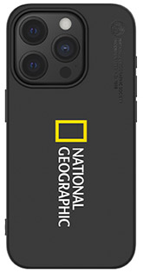 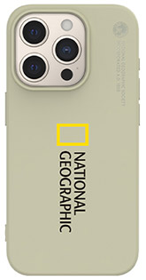 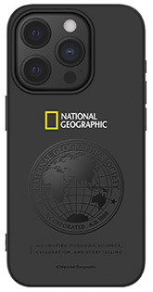 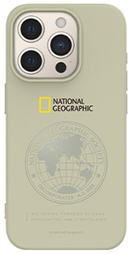
기종/색상 | 빅로고_블랙 | 빅로고_베이지 | 글로벌 씰_블랙 | 블로벌 씰_베이지
아이폰15
아이폰15 PLUS
아이폰15 PRO
아이폰15 PRO MAX

